상품제안서
상클레르 3단 폰지무지우산 | 상품코드: S07209

 |  |  |  |  |  | 02-713-8555 | www.synergygift.co.kr
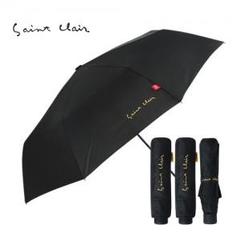

【상세/제작정보】 | ★기획상품★ 고급우산을 최저가로 맞춰서 판매하는 특가상품입니다. 190T폰지원단, 발수가공으로 내구성을 높이고 가격을 확! 다운시킨 선물용우산입니다.

【인쇄/포장옵션】 | 실크 / 포장지포장

【공급단가】 | 수량 | 100~ | 500~ | 1,000~ | 3,000~
*VAT별도 | 단가 | 6,480원 | 6,240원 | 6,000원 | 5,760원

【상품 URL】 | https://www.synergygift.co.kr:443/src/goods_detail.php?gdno=6720

